Planilha1
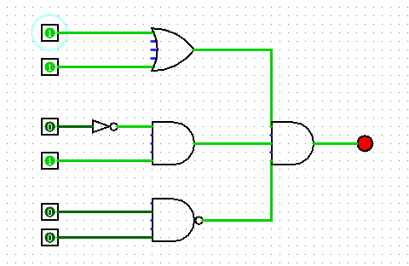
TABELA VERDADE

2^5 | 2^4 | 2^3 | 2^2 | 2^1 | 2^0
A | B | C | D | E | F | S1 | S2 | S3 | S
0 | 0 | 1 | 0 | 0 | 0 | 0 | 0 | 1
0 | 0 | 1 | 0 | 0 | 1 | 0 | 0 | 1
0 | 0 | 1 | 0 | 1 | 0 | 0 | 0 | 1
0 | 0 | 1 | 0 | 1 | 1 | 0 | 0 | 0
0 | 0 | 1 | 1 | 0 | 0 | 0 | 1 | 1
0 | 0 | 1 | 1 | 0 | 1 | 0 | 1 | 1
0 | 0 | 1 | 1 | 1 | 0 | 0 | 1 | 1
0 | 0 | 1 | 1 | 1 | 1 | 0 | 1 | 0
0 | 0 | 0 | 0 | 0 | 0 | 0 | 0 | 1
0 | 0 | 0 | 0 | 0 | 1 | 0 | 0 | 1
0 | 0 | 0 | 0 | 1 | 0 | 0 | 0 | 1
0 | 0 | 0 | 0 | 1 | 1 | 0 | 0 | 0
0 | 0 | 0 | 1 | 0 | 0 | 0 | 0 | 1
0 | 0 | 0 | 1 | 0 | 1 | 0 | 0 | 1
0 | 0 | 0 | 1 | 1 | 0 | 0 | 0 | 1
0 | 0 | 0 | 1 | 1 | 1 | 0 | 0 | 0
0 | 1 | 1 | 0 | 0 | 0 | 1 | 0 | 1
0 | 1 | 1 | 0 | 0 | 1 | 1 | 0 | 1
0 | 1 | 1 | 0 | 1 | 0 | 1 | 0 | 1
0 | 1 | 1 | 0 | 1 | 1 | 1 | 0 | 1
0 | 1 | 1 | 1 | 0 | 0 | 1 | 1 | 1 | **
0 | 1 | 1 | 1 | 0 | 1 | 1 | 1 | 1 | **
0 | 1 | 1 | 1 | 1 | 0 | 1 | 1 | 1 | **
0 | 1 | 1 | 1 | 1 | 1 | 1 | 1 | 0
0 | 1 | 0 | 0 | 0 | 0 | 1 | 0 | 1
0 | 1 | 0 | 0 | 0 | 1 | 1 | 0 | 1
0 | 1 | 0 | 0 | 1 | 0 | 1 | 0 | 1
0 | 1 | 0 | 0 | 1 | 1 | 1 | 0 | 1
0 | 1 | 0 | 1 | 0 | 0 | 1 | 0 | 1
0 | 1 | 0 | 1 | 0 | 1 | 1 | 0 | 1
0 | 1 | 0 | 1 | 1 | 0 | 1 | 0 | 1
0 | 1 | 0 | 1 | 1 | 1 | 1 | 0 | 0
1 | 0 | 1 | 0 | 0 | 0 | 1 | 0 | 1
1 | 0 | 1 | 0 | 0 | 1 | 1 | 0 | 1
1 | 0 | 1 | 0 | 1 | 0 | 1 | 0 | 1
1 | 0 | 1 | 0 | 1 | 1 | 1 | 0 | 0
1 | 0 | 1 | 1 | 0 | 0 | 1 | 1 | 1 | **
1 | 0 | 1 | 1 | 0 | 1 | 1 | 1 | 1 | **
1 | 0 | 1 | 1 | 1 | 0 | 1 | 1 | 1 | **
1 | 0 | 1 | 1 | 1 | 1 | 1 | 1 | 0
1 | 0 | 0 | 0 | 0 | 0 | 1 | 0 | 1
1 | 0 | 0 | 0 | 0 | 1 | 1 | 0 | 1
1 | 0 | 0 | 0 | 1 | 0 | 1 | 0 | 1
1 | 0 | 0 | 0 | 1 | 1 | 1 | 0 | 0
1 | 0 | 0 | 1 | 0 | 0 | 1 | 0 | 1
1 | 0 | 0 | 1 | 0 | 1 | 1 | 0 | 1
1 | 0 | 0 | 1 | 1 | 0 | 1 | 0 | 1
1 | 0 | 0 | 1 | 1 | 1 | 1 | 0 | 0
1 | 1 | 1 | 0 | 0 | 0 | 1 | 0 | 1
1 | 1 | 1 | 0 | 0 | 1 | 1 | 0 | 1
1 | 1 | 1 | 0 | 1 | 0 | 1 | 0 | 1
1 | 1 | 1 | 0 | 1 | 1 | 1 | 0 | 0
1 | 1 | 1 | 1 | 0 | 0 | 1 | 1 | 1 | **
1 | 1 | 1 | 1 | 0 | 1 | 1 | 1 | 1 | **
1 | 1 | 1 | 1 | 1 | 0 | 1 | 1 | 1 | **
1 | 1 | 1 | 1 | 1 | 1 | 1 | 1 | 0
1 | 1 | 0 | 0 | 0 | 0 | 1 | 0 | 1
1 | 1 | 0 | 0 | 0 | 1 | 1 | 0 | 1
1 | 1 | 0 | 0 | 1 | 0 | 1 | 0 | 1
1 | 1 | 0 | 0 | 1 | 1 | 1 | 0 | 0
1 | 1 | 0 | 1 | 0 | 0 | 1 | 0 | 1
1 | 1 | 0 | 1 | 0 | 1 | 1 | 0 | 1
1 | 1 | 0 | 1 | 1 | 0 | 1 | 0 | 1
1 | 1 | 0 | 1 | 1 | 1 | 1 | 0 | 0

TABELA VERDADE

2^4 | 2^3 | 2^2 | 2^1 | 2^0 | S
A | B | C | D | E
0 | 0 | 0 | 0 | 1 | 1
0 | 0 | 0 | 1 | 0 | 1 |  |  |  |  | S=(!a.!b.c.!d.e) + (!a.!b.!c.d.!e) + (!a.!b.c.d.e) + (!a.b!c.!d.!e) + (a.!b.c.!d.!e)
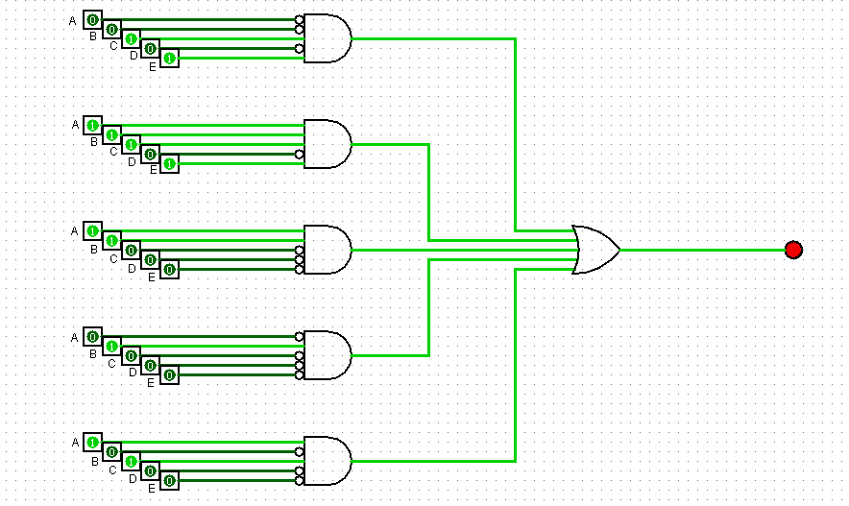
0 | 0 | 1 | 1 | 1 | 1
0 | 1 | 0 | 0 | 0 | 1
1 | 0 | 1 | 0 | 0 | 1

